상품제안서
[MOCO] 타임리스 레더밴드 다이어리 S (109x153mm) | 상품코드: F29485

 |  |  |  |  |  |  | 02-412-0044 | www.easy1.co.kr
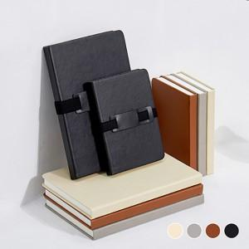 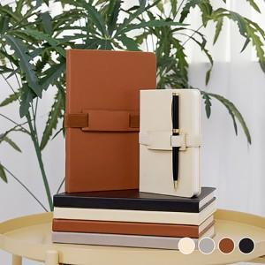 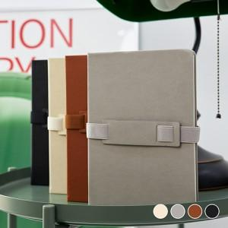

【상세/제작정보】 | 금형비 별도 최소 수량 100개 이하 불박인쇄시 인쇄비 추가됩니다.

【인쇄/포장옵션】 | 불박 / OPP(비닐)

【공급단가】 | 수량 | 100~ | 300~ | 500~ | 1,000~ | 3,000~
*VAT별도 | 단가 | 5,460원 | 5,370원 | 5,250원 | 5,040원 | 4,830원

【상품 URL】 | http://www.easy1.co.kr/src/goods_detail.php?gdno=29485

